验货尺寸表（初期）
QC规格测量表
款号 | QADDBN95137 |  | 品名 | 儿童羽绒服 |  |  | 生产工厂 | 信和-众业
部位名称 | 指示规格 FINAL SPEC |  |  |  |  |  | 样品规格 SAMPLE SPEC
 | 儿童号型 |  |  |  |  | 成人号型 | 150/72 | 150/72 | 170/88 | 170/88
 | 120/60 | 130/64 | 140/68 | 150/72 | 160/80 | 170/88 | 洗前 | 洗后 | 洗前 | 洗后
后中长 | 48 | 52 | 56 | 60 | 64 | 68 | 1 | 1 | 1 | 1
前中长 | 47.5 | 51.5 | 55.5 | 59.5 | 63.5 | 67.5 | 0.5 | 0.5 | -0.5 | -0.5
胸围 | 88 | 92 | 96 | 102 | 108 | 114 | 0 | 0.5 | 0 | 0.5
摆围平量 | 82 | 86 | 90 | 96 | 102 | 108 | 1 | 1 | 1 | 1
肩宽 | 33.5 | 35 | 37.2 | 39.4 | 41.6 | 43.8 | 0.6 | 0.8 | 0 | 0
下领围 | 49 | 50 | 51 | 52.5 | 54 | 55.5 | -0.5 | 0 | 0 | 0
肩点袖长 | 44 | 48 | 51.6 | 55.2 | 58.8 | 62.4 | 0 | 0 | 0 | 0
袖肥/2 | 18.3 | 19.5 | 20.7 | 21.9 | 23.1 | 24.3 | 0 | 0 | 0 | 0
袖肘围/2 | 16.7 | 17.5 | 18.3 | 19.3 | 20.3 | 21.1 | 0 | 0 | 0 | 0
袖口围/2 | 9.3 | 9.5 | 9.7 | 10.1 | 10.5 | 10.9 | 0 | 0 | 0 | 0
问题点：
1，注意绗缝线迹吃纵均匀要平复，控制速度避免漏绒。 |  |  |  |  |  |  | 5，清理干净内外线毛，浮毛，脏污，油渍。
2，注意拼缝线迹吃纵均匀要平复。 |  |  |  |  |  |  | 6，折叠平整，不要出现死折痕迹。
3，注意门禁拉链要平复不能起浪。 |  |  |  |  |  |  | 7，注意保证漏绒情况不能超标。
4，保证充绒量，规格洗前洗后在误差范围内。

备注：
初期请洗测2-3件，有问题的另加测量数量。
 |  |  |  |  |  |  | 验货时间： | 2025-06-11 | 跟单QC:周苑 |  | 工厂负责人： | 李秀颖
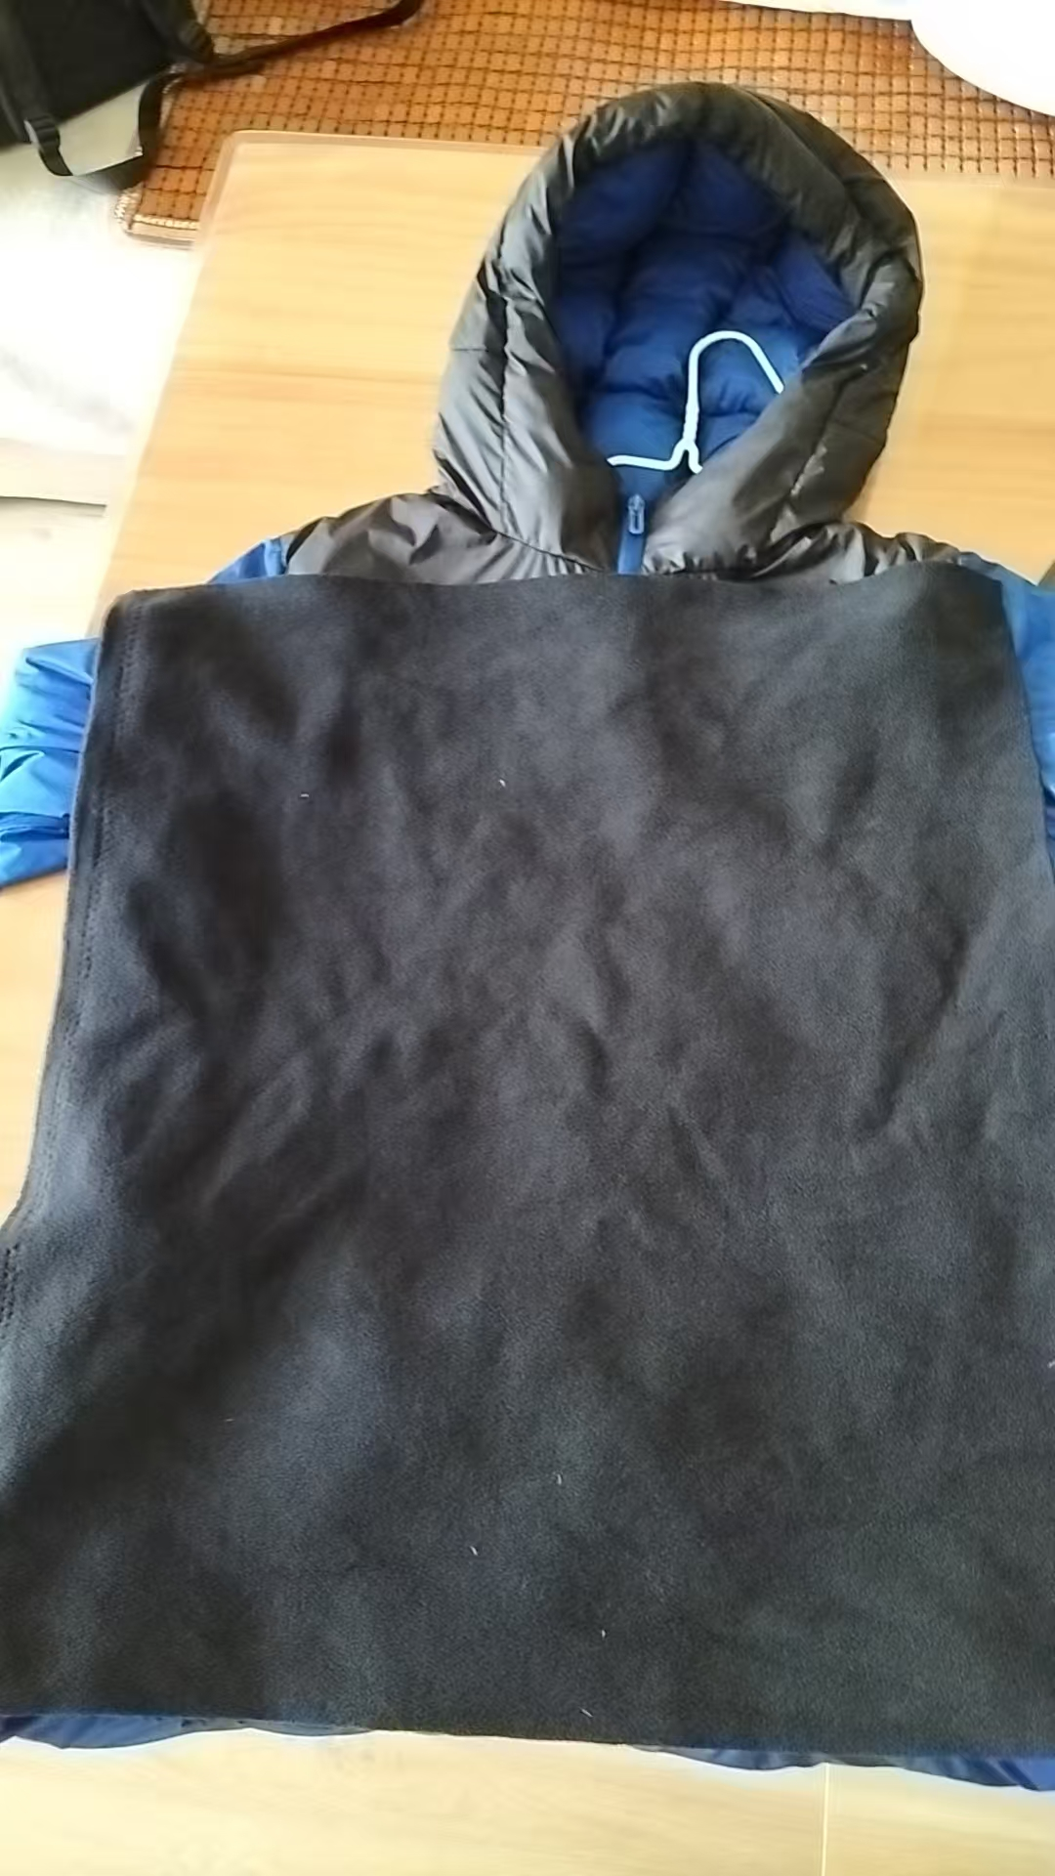
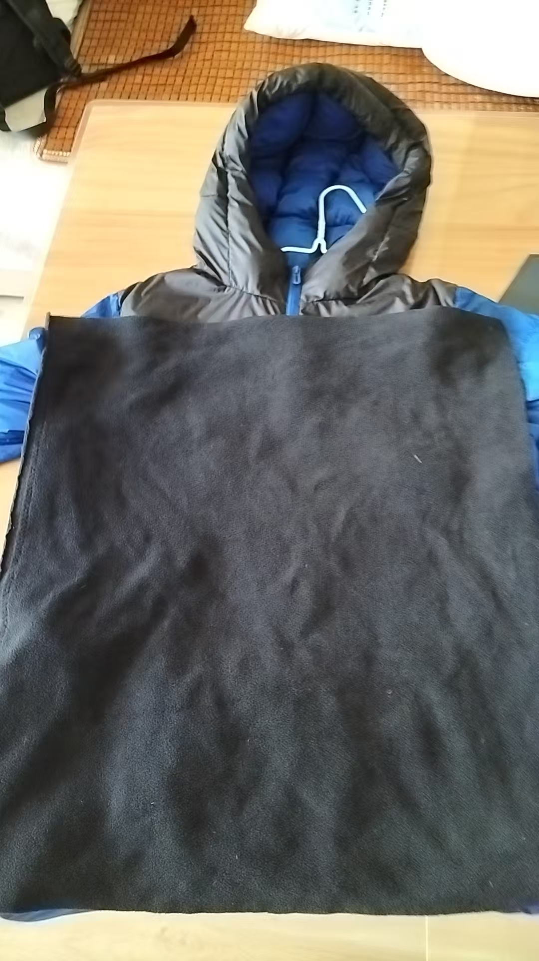
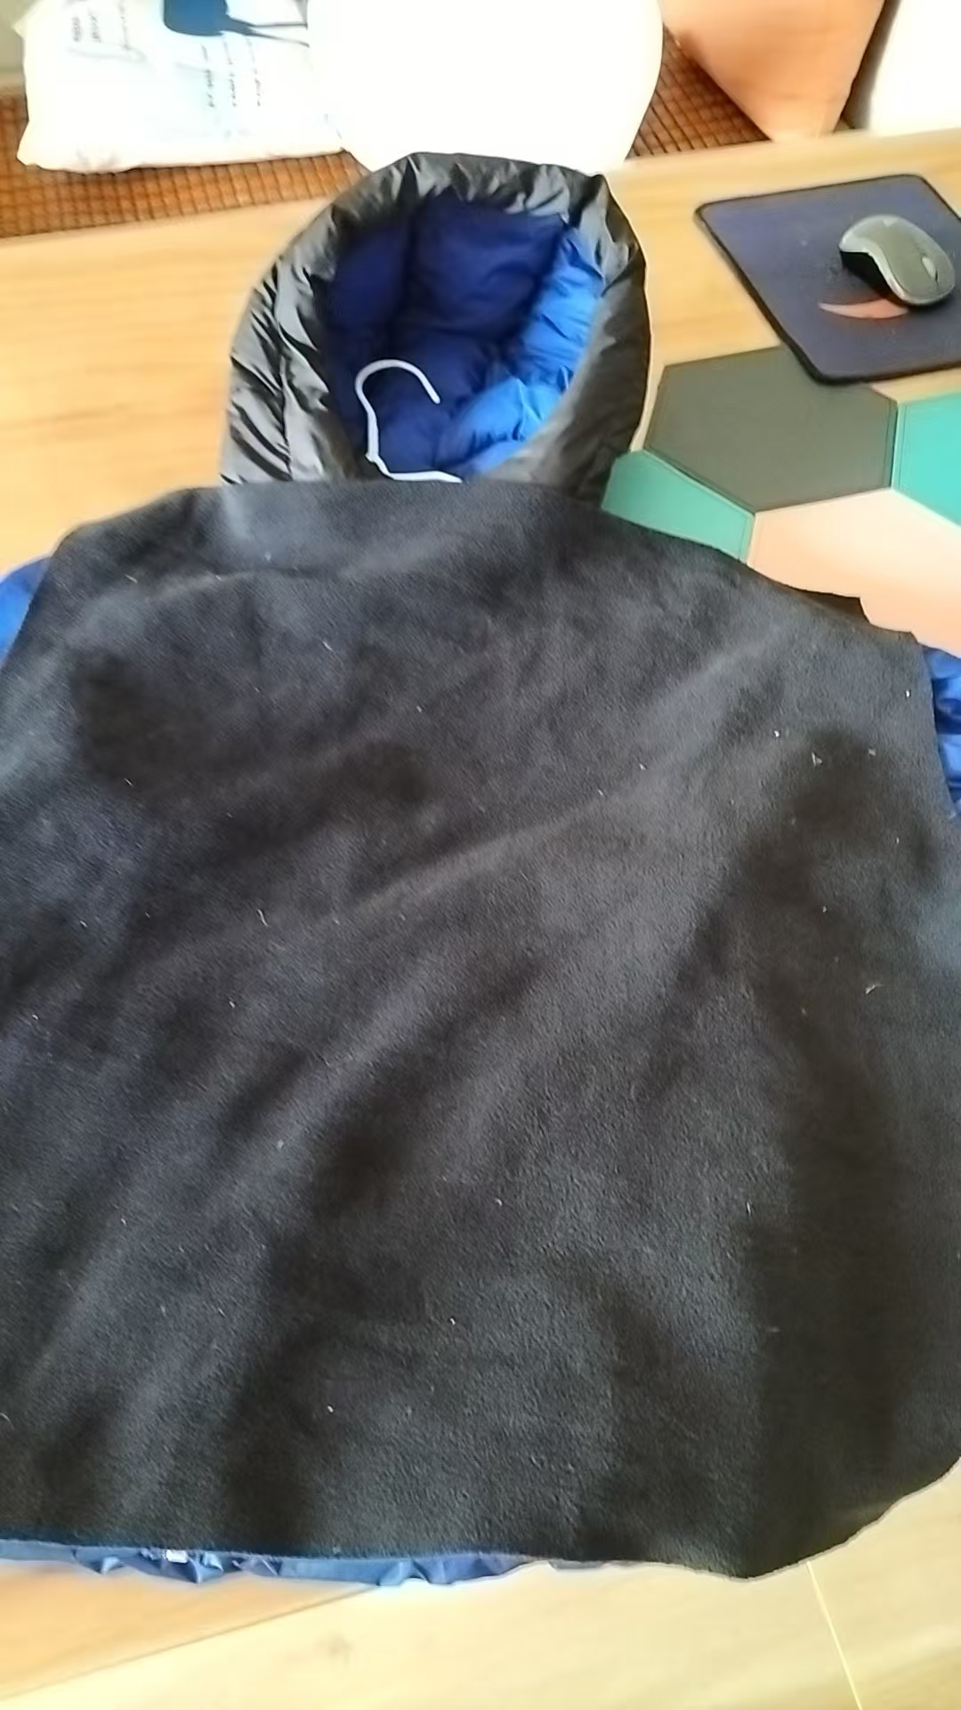
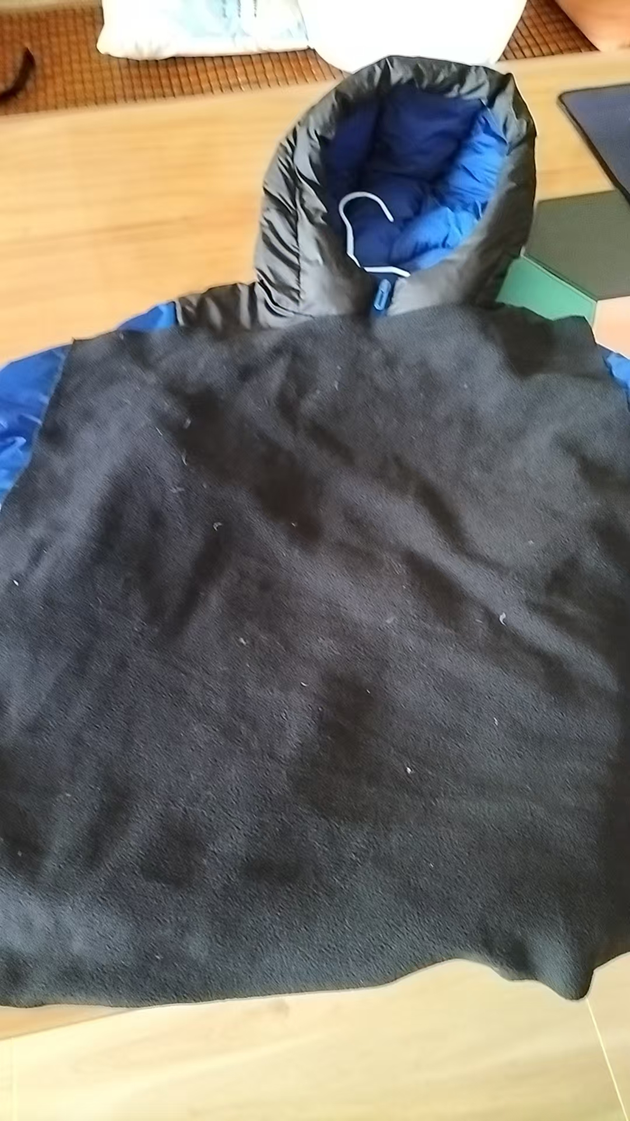

验货尺寸表 （中期）
QC规格测量表
款号 | QADDBN95137 |  | 品名 | 儿童羽绒服 |  |  | 生产工厂 | 信和-众业
部位名称 | 指示规格 FINAL SPEC |  |  |  |  |  | 样品规格 SAMPLE SPEC
 | 儿童号型 |  |  |  |  | 成人号型 | 120/60粉色 | 130/64橘色 | 140/68橘色 | 150/72松绿 | 160/80粉色 | 170/88黑色
 | 120/60 | 130/64 | 140/68 | 150/72 | 160/80 | 170/88 | 洗前/洗后 | 洗前/洗后 | 洗前/洗后 | 洗前/洗后 | 洗前/洗后 | 洗前/洗后
后中长 | 48 | 52 | 56 | 60 | 64 | 68 | 0 | 0 | 1 | 1 | 1 | 0
前中长 | 47.5 | 51.5 | 55.5 | 59.5 | 63.5 | 67.5 | 0.5 | 1 | 0.5 | 0.5 | 0 | -0.5
胸围 | 88 | 92 | 96 | 102 | 108 | 114 | 0 | 0 | 0 | 0 | 1 | 1
摆围平量 | 82 | 86 | 90 | 96 | 102 | 108 | 1 | 0 | 0 | 1 | 0 | 1
肩宽 | 33.5 | 35 | 37.2 | 39.4 | 41.6 | 43.8 | 0.5 | 0 | 0.3 | 0.5 | 0.5 | 0.6
下领围 | 49 | 50 | 51 | 52.5 | 54 | 55.5 | -0.3 | -0.2 | 0 | -0.3 | 0 | 0
肩点袖长 | 44 | 48 | 51.6 | 55.2 | 58.8 | 62.4 | 0 | 1 | 0 | 0.6 | 0.2 | 0
袖肥/2 | 18.3 | 19.5 | 20.7 | 21.9 | 23.1 | 24.3 | -0.3 | 0 | 0.3 | 0 | -0.3 | 0.3
袖肘围/2 | 16.7 | 17.5 | 18.3 | 19.3 | 20.3 | 21.1 | 0 | 0.5 | 0 | 0 | 0 | 0.3
袖口围/2 | 9.3 | 9.5 | 9.7 | 10.1 | 10.5 | 10.9 | 0.3 | 0 | 0.5 | 0.5 | 0.5 | 0.5
问题点：
1，注意绗缝线迹吃纵均匀要平复，控制速度避免漏绒。 |  |  |  |  |  |  | 5，清理干净内外线毛，浮毛，脏污，油渍。
2，注意拼缝线迹吃纵均匀要平复。 |  |  |  |  |  |  | 6，折叠平整，不要出现死折痕迹。
3，注意门禁拉链要平复不能起浪。 |  |  |  |  |  |  | 7，注意保证漏绒情况不能超标。
4，保证充绒量，规格洗前洗后在误差范围内。

备注：
中期请洗测齐色各2件，有问题的另加测量数量。
 |  |  |  |  |  |  | 验货时间： | 2025-06-24 | 跟单QC:周苑 |  | 工厂负责人：李秀颖

